MONCLOVA
INSTITUTO ELECTORAL DEL ESTADO DE CAMPECHE
“25 ANIVERSARIO DEL IEEC, 1997-2022”
PROCESO ELECTORAL ESTATAL ORDINARIO 2021
MAPA DE LOS RESULTADOS DE LA ELECCIÓN DE JUNTAS MUNICIPALES

JUNTA MUNICIPAL DE MONCLOVA |  |  |  |  |  |  |  |  |  | Resultados con base a la Sesión del Cómputo Municipal celebrada el 9 de junio de 2021.
VAXCAMPECHE | PT | PVEM | MOVIMIENTO CIUDADANO | MORENA | PES | RSP | FXM | CANDIDATOS/AS NO REGISTRADOS/AS | VOTOS NULOS | VOTACIÓN T. EMITIDA
2,411 | 103 | 25 | 557 | 2,062 | 73 | 91 | 28 | 19 | 193 | 5,562

PAN | PRI | PRD | PRI |  |  |  |  | GANADOR
1,605 | 757 | 49

LISTA NOMINAL |  | 9,083
SECCIONES |  | 16
CASILLAS |  | 28
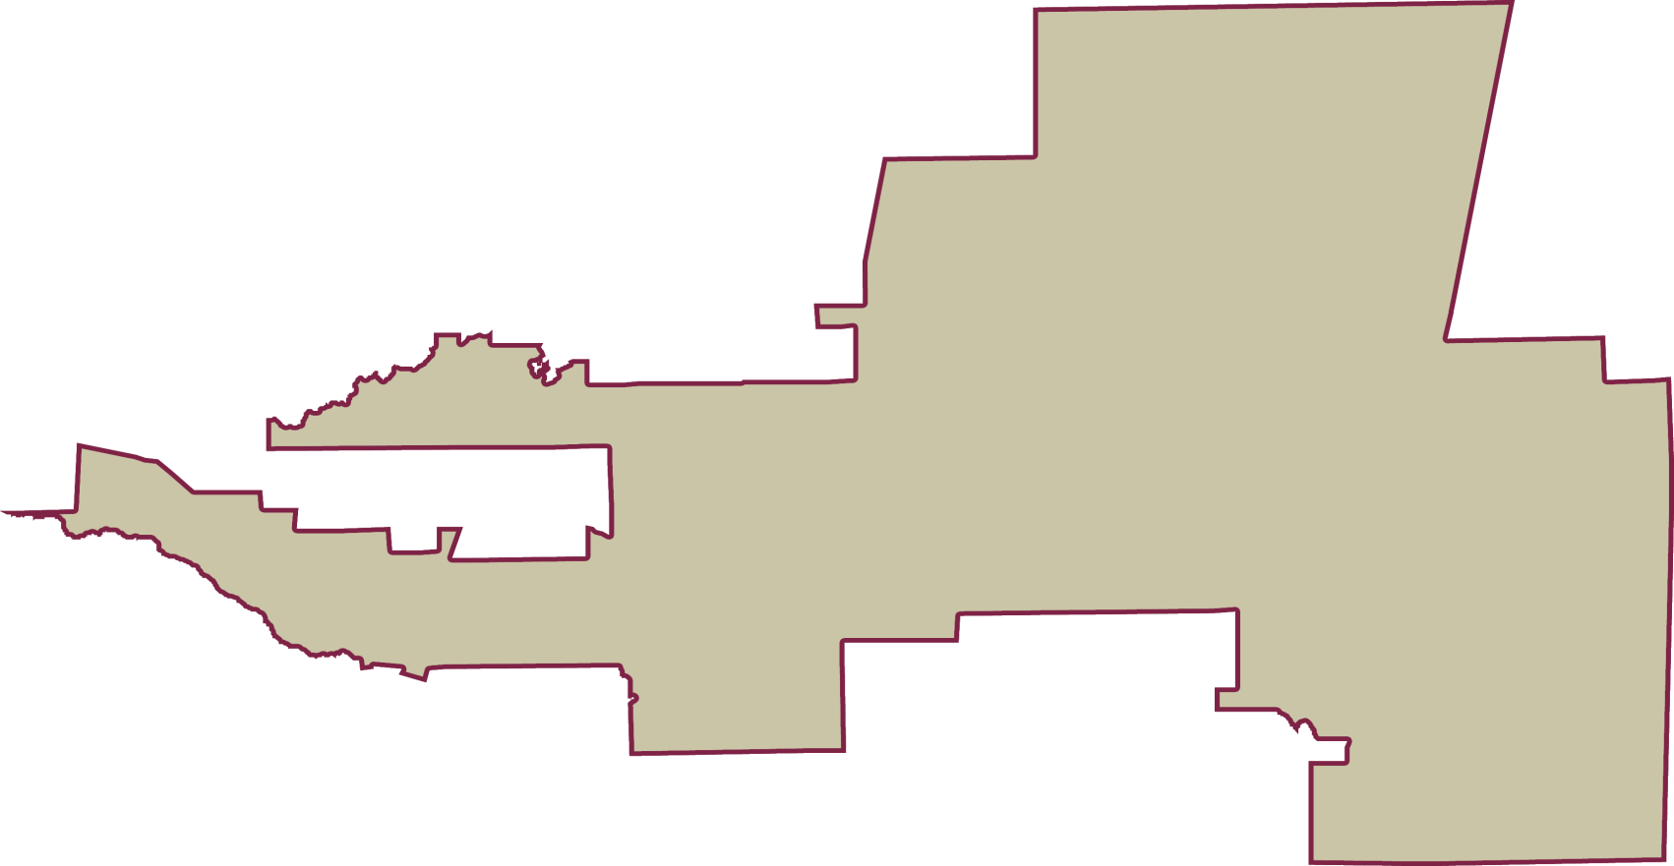
PARTICIPACIÓN CIUDADANA |  | 61.2353%
ABSTENCIONISMO |  | 38.7647%

